关系图
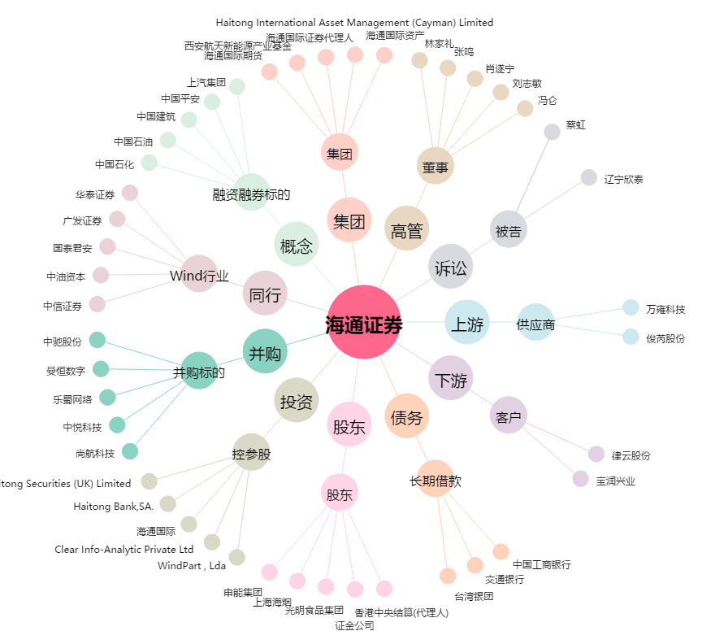
海通证券[600837.SH] - 关系概览图

